Прайс
Фото товара | Наименование товара (ссылка на фото и описания) | Розничная цена, руб

TRIBEST
 | Tribest Green Star Elite GSE-5000 с доп фруктовым носиком | 54,500
 | Tribest Green Star Elite GSE-5300 с доп фруктовым носиком и комплектом для лапши | 58,800
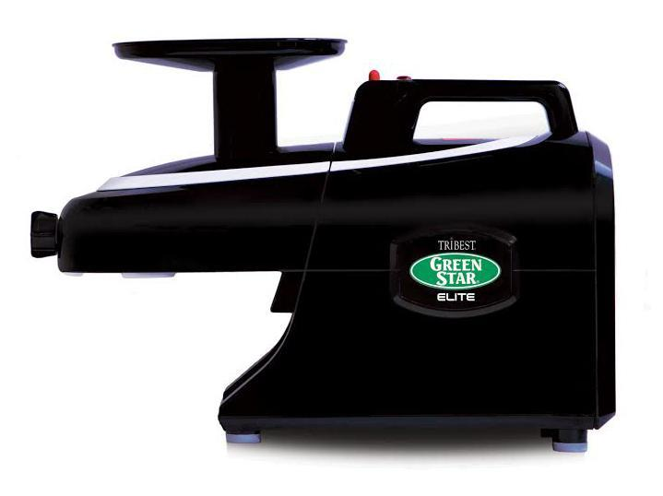 | Tribest Green Star Elite GSE-6000 с доп фруктовым носиком и комплектом для лапши, ЧЕРНЫЙ цвет | 59,900
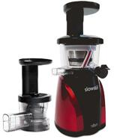 | Tribest Slowstar SW-2000B | 36,500
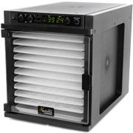 | Tribest Sedona Express SD-6280 (лотки из пластика BPA free) | 39,900
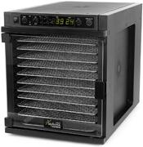 | Tribest Sedona Express SD-6780 (лотки из нержавеющей стали) | 44,900
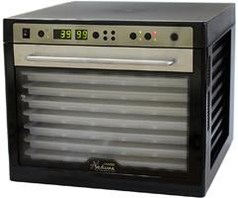 | Tribest Sedona Combo SD-P9150 (лотки из пластика BPA free) | 42,500
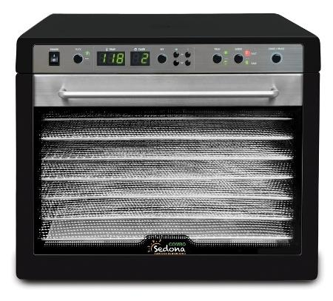 | Tribest Sedona Combo SD-S9150 (лотки из нержавеющей стали) | 52,500
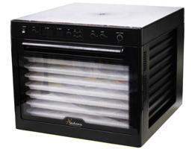 | Tribest Sedona SD-P9000 (лотки из пластика BPA free) | 40,500
 | Tribest Полипропиленовые листы для дегидратора Sedona (1 компл. - 3 шт.) | 1,100
 | Tribest Силиконовые листы для дегидратора Sedona (1 компл. - 3 шт.) | 1,300
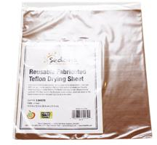 | Tribest Тефлоновые листы для дегидратора Sedona (1 компл. - 3 шт.) | 1,500
 | Tribest Силиконовые листы для дегидратора Sedona Express (1 компл. - 3 шт.) | 1,300
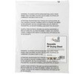 | Tribest Полипропиленовые листы для дегидратора Sedona Express (1 компл. - 3 шт.) | 1,100
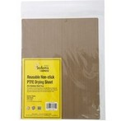 | Tribest Тефлоновые листы для дегидратора Sedona Express (1 компл. - 3 шт.) | 1,500
 | Tribest Solostar 3 | 28,900
 | Tribest Solostar 3С | 35,900
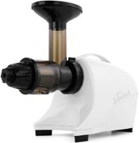 | Tribest Solostar 4 | 29,900
 | Tribest Freshlife FL-3000 | 11,900
 | Лотки для FL-3000 | 4,000
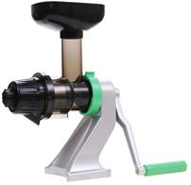 | Tribest Z-Star Z-710 | 14,900
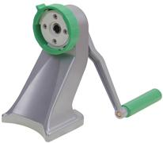 | Tribest Z-Star kit Z-511 | 7,200
 | Tribest PB-150 | 7,200
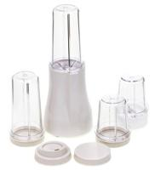 | Tribest PB-250 | 8,800
 | Tribest PB-250XL | 10,900
 | Tribest PB-350 | 9,990
 | Tribest PB-350XL | 11,900
БЛЕНДЕРЫ И ДЕГИДРАТОРЫ L'EQUIP
 | Lequip LB-32HP | 29,990
 | Lequip LB-32HС (две чаши) | 34,500
 | Дегидратор Lequip IR D5 (инфракрасный с датчиком влажности) | 39,500
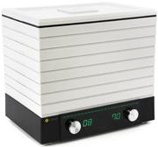 | Дегидратор Lequip D-Cube LD-9013A (6 лотков) | 14,900
 | Дегидратор Lequip D-Cube Max LD-9013M (12 лотков) | 21,000
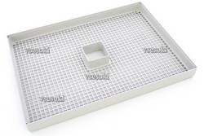 | Дополнительный поддон в сборе с сеточкой к дегидратору Lequip D-Cube | 1,400
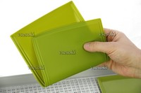 | Силиконовый лоток для пастилы к дегидратору Lequip D-Cube | 700
СОКОВЫЖИМАЛКИ OMEGA, SANA BY OMEGA (производство на фабрике HUROM)
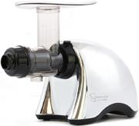 | Соковыжималка SANA JUICER EUJ-707 хром (Hurom GF-RBF04) | 28,900
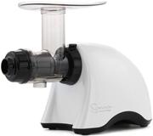 | Соковыжималка SANA JUICER EUJ-707 белая (Hurom GF-RBF04) | 28,900
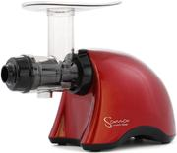 | Соковыжималка SANA JUICER EUJ-707 красная (Hurom GF-RBF04) | 28,900
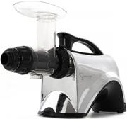 | Соковыжималка SANA JUICER EUJ-606 хром (Hurom GE-SBF03) | 28,500
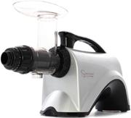 | Соковыжималка SANA JUICER EUJ-606 серебристая (Hurom GE-SBF03) | 28,500
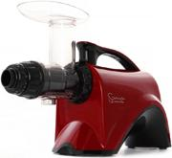 | Соковыжималка SANA JUICER EUJ-606 красная (Hurom GE-SBF03) | 28,500
 | Соковыжималка SANA JUICER EUJ-808 белая (Hurom HI-IBF11 2 поколения) | 32,500
 | Соковыжималка SANA JUICER EUJ-808 красная (Hurom HI-IBF11 2 поколения) | 32,500
 | Соковыжималка SANA JUICER EUJ-808 оранжевая (Hurom HI-IBF11 2 поколения) | 32,500
 | Соковыжималка OMEGA VRT VSJ843 (металлик) (Hurom HL-DBF11, 2 поколение) | 34,900
 | Двухшнековая соковыжималка Omega TWN32S серебристая | 38,700
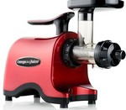 | Двухшнековая соковыжималка Omega TWN32R красная | 38,500
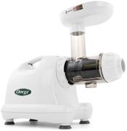 | Соковыжималка OMEGA JUICER 8004 (Oscar DA-900) Пр-во Корея | 26,500
 | Соковыжималка OMEGA JUICER 8006 (Oscar DA-900 Хром) Пр-во Корея | 28,500
 | Ручная цитрусовая соковыжималка Sana Citrus Press (черная) | 15,900
 | Ручная цитрусовая соковыжималка Sana Citrus Press (белая) | 15,900
 | Маслопресс холодного отжима Sana Oil Extractor - насадка для горизонтальных Sana EUJ-606, EUJ-707 | 19,500
РУЧНЫЕ СОКОВЫЖИМАЛКИ LEXEN
 | Lexen Healthy Juicer Manual Silver | 4,900
 | Lexen Healthy Juicer Manual White | 4,900
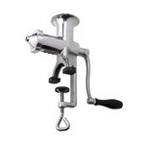 | Wheatgrass Manual Juicer | 14,500
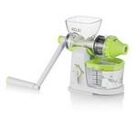 | Koju Juicer | 6,500
ВАКУУМНЫЕ УПАКОВЩИКИ GWELL SAYFRESH
 | Ручной вакуумный упаковщик Say Fresh Gwell SF-1100 | 3,900
ДЕГИДРАТОРЫ EXCALIBUR
 | Дегидратор Excalibur Economy (4400220) 4 лотка | 18,500
 | Дегидратор Excalibur Standart 5B, (4526TCD220В), таймер, 5 лотков, прозрачная дверца | 28,500
 | Дегидратор Excalibur Standart 5W (4526T220W), 5 лотков, таймер, белый цвет | 27,900
 | Дегидратор Excalibur Digital 5B (4548CDFB), цифровое управление, 5 лотков, прозрачная дверца | 31,500
 | Дегидратор Excalibur Standart 9B (4926TCD220B), таймер, 9 лотков, прозрачная дверца | 34,500
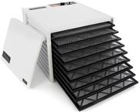 | Дегидратор Excalibur Standart 9W (4926T220W), таймер, 9 лотков, белый цвет | 32,900
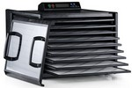 | Дегидратор Excalibur Digital 9B (4948CDFB), цифровое управление, 9 лотков, прозрачная дверца | 36,900
 | Дегидратор Excalibur Lux 5SS (D502SHD), корпус и 5 лотков из нержавеющей стали | 59,000
 | Дегидратор Excalibur Lux 9SS (D902SHD), корпус и 9 лотков из нержавеющей стали | 63,000
 | Дегидратор Excalibur Premium 10 (EXC10ELF) | 120,000
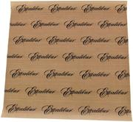 | Листы для сушки Paraflexx Premium 30x30 см для Excalibur на 4 лотка (цена за 1 штуку!) | 900
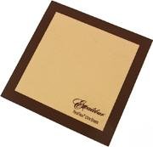 | Листы для сушки Paraflexx Ultra 30x30 см для Excalibur на 4 лотка (цена за 1 штуку!) | 1,100
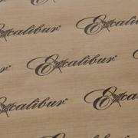 | Листы для сушки Paraflexx Premium 38x38 см для Excalibur на 5,9,10 лотков (цена за 1 штуку!) | 1,000
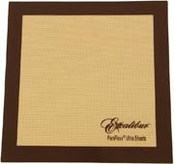 | Листы для сушки Paraflexx Ultra 38x38 см для Excalibur на 5,9,10 лотков (цена за 1 штуку!) | 1,400
МЕЛЬНИЦЫ KOMO
 | Мельница Komo Handmill (ручная) | 19,500
 | Электрический мотор(привод) KoMo Hand Mill | 18,500
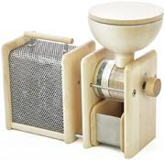 | Мельница KoMo Hand Mill Combo | 35,500
 | Мельница для хлопьев Komo FlicFloc (ручная) | 12,500
 | Мельница Komo FidiFloc21 (электрическая + ручная мельница для хлопьев) | 39,990
 | Мельница Komo Fidibus 21 | 24,500
 | Мельница Komo Fidibus Medium | 29,900
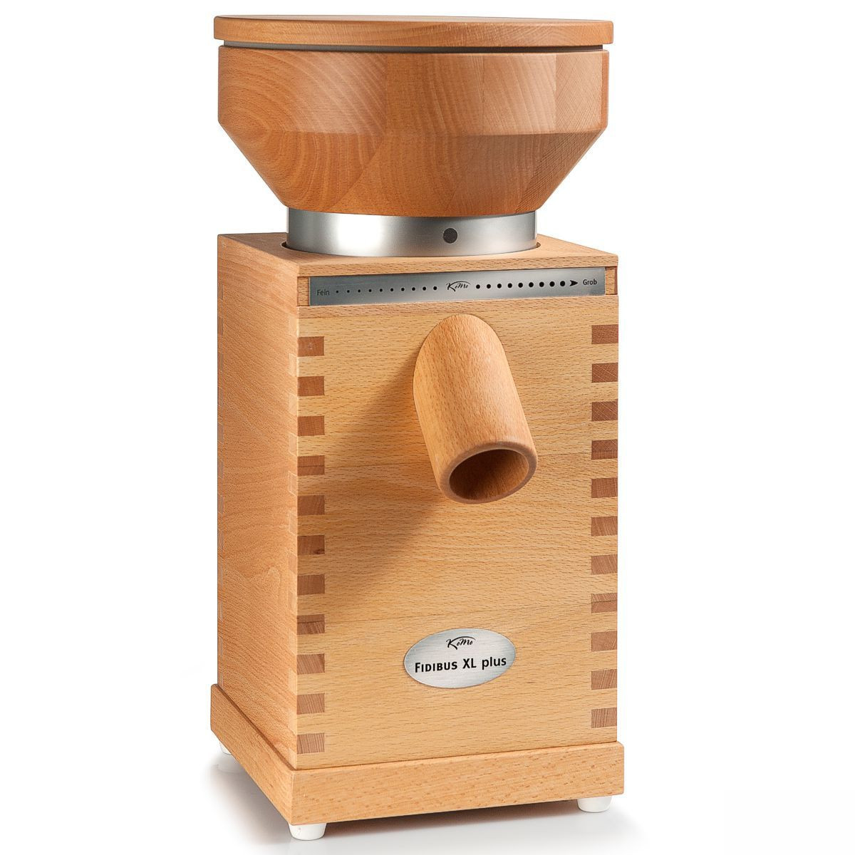 | Электрическая мельница для зерна KoMo Fidibus XL Plus | 69,990
 | Электрическая зернодавилка Flocman | 34,900
МАССАЖНЫЕ АППАРАТЫ SEVEN-LINER ZAM ZAM
 | Seven Liner ZAM-Luxury СТАНДАРТ, (аппарат + ноги) | 43,500
 | Seven Liner ZAM-Luxury ПОЛНЫЙ (аппарат + ноги + рука + пояс) | 55,500
 | Seven Liner ZAM-200S СТАНДАРТ (аппарат + ноги) | 35,500
 | Seven Liner ZAM-200S ПОЛНЫЙ (аппарат + ноги + рука + пояс) | 48,900
 | Seven Liner ZAM-02 СТАНДАРТ (аппарат + ноги) | 25,900
 | Seven Liner ZAM-02 ПОЛНЫЙ (аппарат + ноги + рука + пояс) | 39,990
 | Seven Liner манжета для руки ZAM | 8,500
 | Seven Liner манжета для талии ZAM | 8,500
 | Расширитель манжет для ног, тип А (10 см) с подкачкой | 3,000
 | Расширитель манжет для ног, тип B (6 / 12 см) | 3,200
 | Расширитель манжеты для талии | 3,000
 | Seven Liner манжета-шорты антицеллюлитные | 24,000

Бытовая здоровая и надёжная техника для Кухни от известного Вегана — сыроеда с 6-и летним стажем В. Чиликина
По Соковыжималкам смотрите анализ здесь — https://www.youtube.com/watch?v=FxYAyvGIugc
Посмотрите лучший сравнительный анализ Блендеров и Соковыжималок .
Что понравится – Вы сможете купить напрямую у поставщиков, недорого, да ещё и со скидкой!
Со скидкой, если пройдёте по данной ссылке и совершите покупку, вбив кодовое слово — Фролов
Вот Ссылка — http://vsesoki.ru/page/test — там всё очень просто, пошагово рассказано по ссылке.
По БЛЕНДЕРАМ смотрите ВИДНО здесь - https://www.youtube.com/watch?v=m46XF3zYDa8&feature=youtu.be
Как купить, да ещё со скидкой в 500 р за любой аппарат?
1. !!! Заходите именно по данной ссылке http://vsesoki.ru/page/test
и Вы , введя КОДОВОЕ слово — Фролов, при оформлении заказа, получите персональную скидку –
от меня и компании «Все Соки»! Вот так. Подробности по ссылке http://vsesoki.ru/page/test
2. !!! Если у вас останутся вопросы, вы хотите проконсультироваться, на напишите Ваш вопрос, письмо… сюда -
frolov.vsesoki@gmail.com — на этот email пишите Ваши вопросы и присылайте Ваши ЗАКАЗЫ!!!!!
Желаем Вам приятной покупки , приобретения и пользования!
Ваше кодовое слово при оформлении заказа — КОДОВОЕ слово – Фролов
С ув., Фролов Ю.А.

